Sheet3
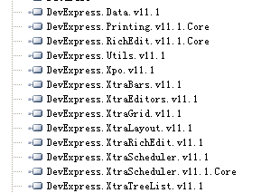
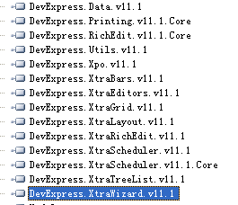
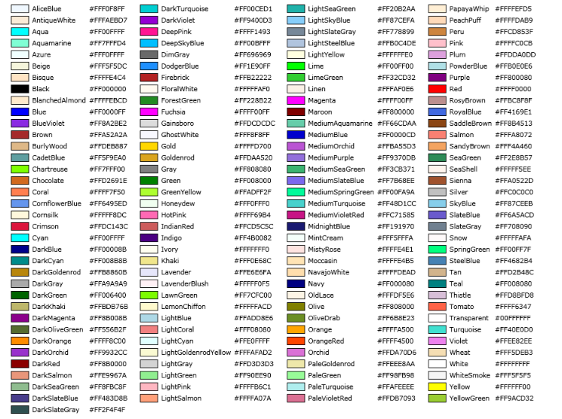

 | 1300041

 | 1300 | 0041

 | 正常 | Black | 黑色
 |  | Silver | 浅灰
 | 禁止通过: 原因不明；禁止通过: 密码不对 | Red
 | 没有权限 | OrangeRed
 |  | Gold
 | 号门按钮动作 | Blue
30 | 远程开门 | DarkOrchid

200

6000

5年

 |  |  |  | 1 | 2
 | 5000 |  |  | 5 | 6 | 3
 | 370 |  |  |  | 4

 | 1850000 |  |  | 071013 | 71013
 | 0

